상품제안서
나빌레라 고급 316 목단 자개텀블러 500ml | 상품코드: S06202

 |  |  |  |  |  |  | 02-713-8555 | www.synergygift.co.kr
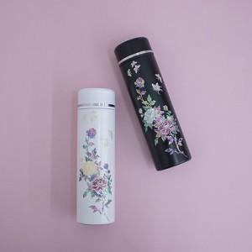

【상세/제작정보】 | 한국 전통 자개로 고급스러운 텀블러

【인쇄/포장옵션】 | 패드1도인쇄 / 포장지포장

【공급단가】 | 수량 | 20~ | 50~ | 100~ | 300~ | 500~
*VAT별도 | 단가 | 33,000원 | 31,000원 | 30,200원 | 29,200원 | 28,500원

【상품 URL】 | https://www.synergygift.co.kr:443/src/goods_detail.php?gdno=11007

